역할및책임표
브링엔지니어링 | 역할 및 책임표 (R&R)

최종 작성일 |  | 2026-03-09 |  | 승인: 서창환 대표

RACI 기준: R=실무담당(Responsible) A=최종책임(Accountable) C=검토(Consulted) I=공유(Informed)

직무명 | 성명 | 핵심 담당 업무 | 최종 책임 산출물 | 협업 영역 | 대표 승인 범위 | 비고
대표/CEO | 서창환 | 전략기획·의사결정·대외 네트워크·자금운영·인재관리 | 회사 방향·최종 산출물 승인 | 전 업무 | –
전략기획/PM |  | 사업계획서·제안서·발표자료·일정관리·시장조사 | 제출 가능한 제안서·발표자료 | 기술·운영·대표 | 대외 발송 전 승인
기술기획/R&D |  | 시인성분석·연구자료·기술문서·실험설계·특허자료 | 기술보고서·데이터셋 | 기획·SW·BIM | 기술자료 외부공유 전 승인
SW/AI 개발 |  | AI 모델링·데이터처리·SW 기능구현·Shadow AI | 배포 가능 SW모듈·AI 모델 | 기술기획·BIM | 코드·모델 배포 전 승인
BIM/CAD/시각화 |  | BIM 모델·CAD 도면·시각화·VisiScan 자료 | 납품 가능 도면·3D모델 | 기술기획·기획 | 대외 납품 전 승인
운영지원/행정 |  | 회의록·일정관리·행정대응·자료 아카이빙 | 정리된 회의록·행정 서류 | 전 업무 | 개인정보 문서 취급 시 승인

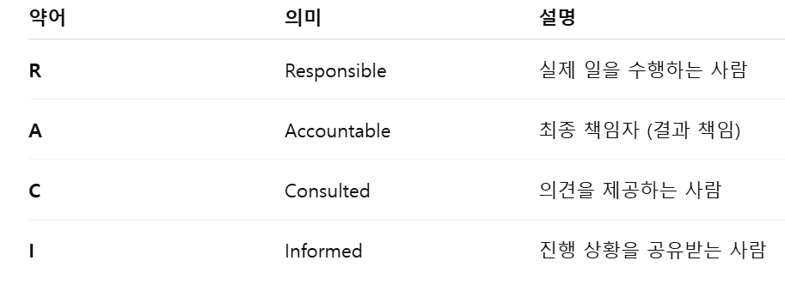
RACI 매트릭스 — 주요 업무별 역할 분담
주요 업무 | 대표 | 전략기획/PM | 기술기획/R&D | SW/AI | BIM/CAD | 운영지원
사업계획서 작성 | A | R | C | I | C | I
기술문서·연구자료 | A | C | R | C | C | I
AI 모델 개발 | A | I | C | R | I | I
BIM·시각화 자료 | A | C | C | I | R | I
발표자료 제작 | A | R | C | C | C | I
지원사업 대응 | A | R | C | I | I | C
대외 기관 응대 | A | R | R | I | I | I | 서창환 | 올라운더
회의록·일정관리 | I | R | R | R | R | R | 김현서 | 전략 기획 + 운영지원 +기술기획/R&D
데이터 수집·실증 | A | C | R | C | I | I | 노광민 | SW/AI + 기술기획/R&D + 전략 기획
채용·온보딩 | A | R | C | I | I | C | 배정환 | SW/AI + 기술기획/R&D + 전략 기획
보안·개인정보 관리 | A | C | I | R | I | C

